Hoja1
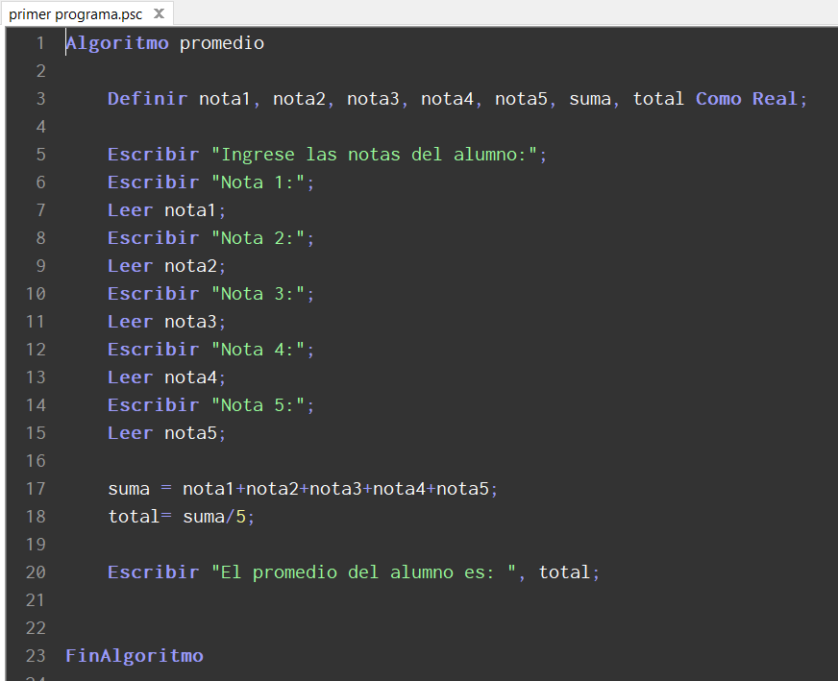
Linea | Nota 1 | Nota 2 | Nota 3 | Nota 4 | Nota 5 | suma | total
1 | <Sin Definir> | <Sin Definir> | <Sin Definir> | <Sin Definir> | <Sin Definir> | <Sin Definir> | <Sin Definir>
2 | <Sin Definir> | <Sin Definir> | <Sin Definir> | <Sin Definir> | <Sin Definir> | <Sin Definir> | <Sin Definir>
3 | <Sin Definir> | <Sin Definir> | <Sin Definir> | <Sin Definir> | <Sin Definir> | <Sin Definir> | <Sin Definir>
4 | <Sin Inicializar> | <Sin Inicializar> | <Sin Inicializar> | <Sin Inicializar> | <Sin Inicializar> | <Sin Definir> | <Sin Definir>
5 | <Sin Inicializar> | <Sin Inicializar> | <Sin Inicializar> | <Sin Inicializar> | <Sin Inicializar> | <Sin Definir> | <Sin Definir>
6 | <Sin Inicializar> | <Sin Inicializar> | <Sin Inicializar> | <Sin Inicializar> | <Sin Inicializar> | <Sin Definir> | <Sin Definir>
7 | <Sin Inicializar> | <Sin Inicializar> | <Sin Inicializar> | <Sin Inicializar> | <Sin Inicializar> | <Sin Definir> | <Sin Definir>
8 | 5 | <Sin Inicializar> | <Sin Inicializar> | <Sin Inicializar> | <Sin Inicializar> | <Sin Definir> | <Sin Definir>
9 | 5 | <Sin Inicializar> | <Sin Inicializar> | <Sin Inicializar> | <Sin Inicializar> | <Sin Definir> | <Sin Definir>
10 | 5 | 10 | <Sin Inicializar> | <Sin Inicializar> | <Sin Inicializar> | <Sin Definir> | <Sin Definir>
11 | 5 | 10 | <Sin Inicializar> | <Sin Inicializar> | <Sin Inicializar> | <Sin Definir> | <Sin Definir>
12 | 5 | 10 | 8 | <Sin Inicializar> | <Sin Inicializar> | <Sin Definir> | <Sin Definir>
13 | 5 | 10 | 8 | <Sin Inicializar> | <Sin Inicializar> | <Sin Definir> | <Sin Definir>
14 | 5 | 10 | 8 | 2 | <Sin Inicializar> | <Sin Definir> | <Sin Definir>
15 | 5 | 10 | 8 | 2 | <Sin Inicializar> | <Sin Definir> | <Sin Definir>
16 | 5 | 10 | 8 | 2 | 9 | <Sin Definir> | <Sin Definir>
17 | 5 | 10 | 8 | 2 | 9 | <Sin Definir> | <Sin Definir>
18 | 5 | 10 | 8 | 2 | 9 | 34 | <Sin Definir>
19 | 5 | 10 | 8 | 2 | 9 | 34 | 6.8
20 | 5 | 10 | 8 | 2 | 9 | 34 | 6.8

